PORTEE vitrage
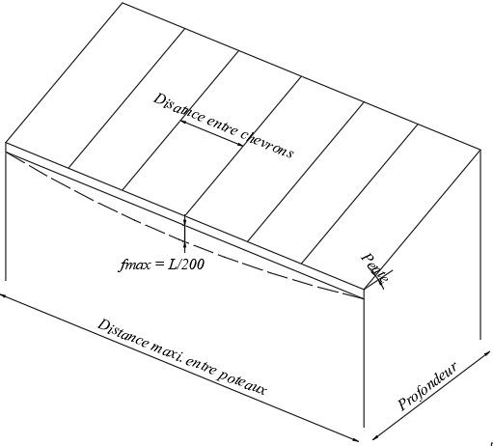
Version 10/2020 Ces valeurs sont données a titre indicatif et n'engagent pas Flandria !
P A T I O se CALCUL PORTEE SABLIERE vitrage

SABLIERE: 432027 | Profondeur (m) | 3.000
RENFORT Fe_10x100 SABLIERE:739016 | Distance entre chevrons (m) | 0.700
CHEVRON: 432035 | Pente (°) | 10
RENFORT Fe_5x90 CHEVRON: 739018 | Charge de neige (kg/m²) | 45
FLECHE MAXI = L/200 | Poids vitrage (kg/m²) | 20

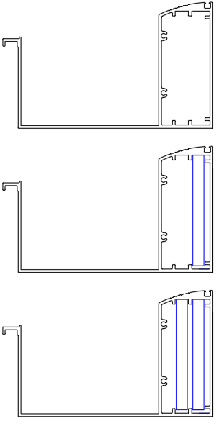
 | Distance maxi entre poteaux _ Chéneau non renforcé | 4.64

 | Distance maxi entre poteaux _ Chéneau 1x renforcé | 5.67

 | Distance maxi entre poteaux _ Chéneau 2x renforcé | 6.32

